Sheet1
引用文章:https://zhuanlan.zhihu.com/p/66558476

在真实的物理世界中，如果光的强度增加一倍，亮度也会增加一倍，这是线性的关系。

最初的显示器显示图像时，电压增加一倍，亮度并不会跟着线性的增加一倍，即他们并不是线性的关系。
而是亮度增加量等于电压增加量的2.2的幂的非线性关系
这个2.2也叫做这个显示器的Gamma值，现代的显示器大都是2.2的Gamma值

在xy坐标下x[0,1], y[0,1]
线性空间是一条直线，而gamma2.2是一条永远小于y=x的曲线，也就是y=x^2.2
那现在问题就出现了，正常情况下人眼在物理世界感知到正常的亮度变化，但是到了显示器就会发现亮度变暗了
为了解决变暗的情况，也就是把2.2的幂的影响消除，我们把输入的颜色做一下2.2幂的逆运算，即把输入计算(1/2.2)=0.45的幂再输入
这样就可以得到正确的亮度了

sRGB：
 | sRGB是一种标准的颜色空间，sRGB对应的是gamma0.45所在的空间
 | 图片保存成这样的格式，再经过显示器的Gamma2.2矫正后就是正常的了

重要的点：
 | 显示器的输出在Gamma2.2空间
 | Gamma矫正会将颜色转换成Gamma0.45空间
 | Gamma矫正和显示器输出平衡后，结果就在Gamma1.0的线性空间了
 | sRGB是在Gamma0.45空间

shader在计算光照和颜色的时候时候在线性空间上进行的，因为在shader中要进行线性插值这样的操作，如果输入不是在线性空间那结果就会显得不自然了
所以在输入，计算，输出都在线性空间中时，那结果就是最真实的
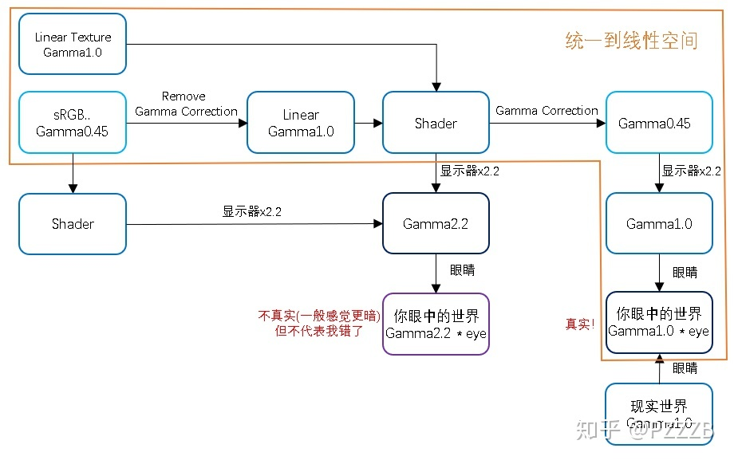

第一步：
 | 如果输入的是sRGB（Gamma0.45），那我们要进行一个操作把他转换到Gamma1.0中来，这一步就是Remove Gamma Correction,其实就是一个2.2幂运算，而输出已经是线性空间的纹理（Gamma1.0）则可以跳过这一步
 | 像NormalMap这种电脑计算出来的纹理一般都是在线性空间的即linear Texture
第二步：
 | 现在输入都在线性空间了，那么在shader中各种线性插值运算都会得到比较正确的结果，如果不对sRGB做Remove Gamma Correction运算得到的结果就会显得不是很自然
第三步：
 | Shader计算完成后,需要进行Gamma Correction，从线性空间转换到Gamma0.45空间，如果不进行Gamma Correction得到的图像会显得更加的暗
第四步：
 | 经过前面的GammaCorrection显示器输出在线性空间，这就和人眼看见的物理世界是一样的了
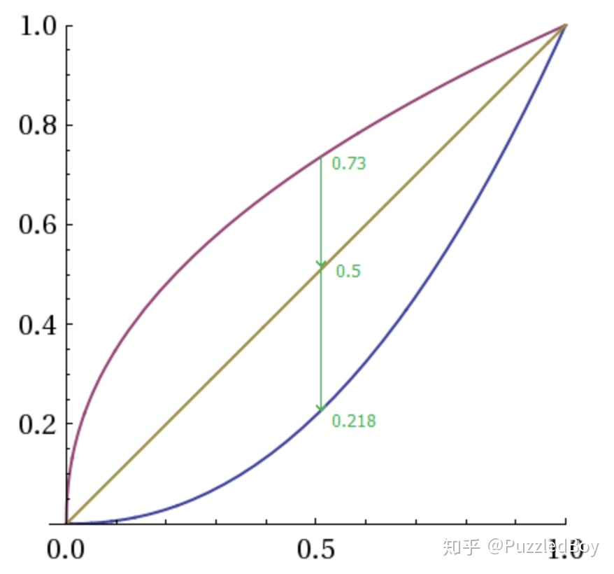

在sRGB图上记录的是0.73，经过Remove Gamma Correction后得到0.5
经过shader处理后（假设shader对颜色不做任何处理）得到0.5
Gamma Correction之后的到了0.73
显示器上就得到了0.5正确线性空间的值

如果不进行GammaCorrection显示器显示的就会偏暗

在unity中可以设置ColorSpace在Gamma或者在Linear
 | 如果选择了Gamma，那么unity不会对输入和输出做任何处理，RemoveGammaCorrection,GammaCorrection都不会发生，除非是自己实现
 | 如果选择了Linear,对于sRGB纹理Unity会在进行纹理取样之前自动进行RemoveGammaCorrection,对于linear纹理则没有这一步，而在输出是进行GammaCorrection在让显示器输出
如果把纹理的sRGB选项勾选掉，则会跳过RemoveGammaCorrection

